Planilha1
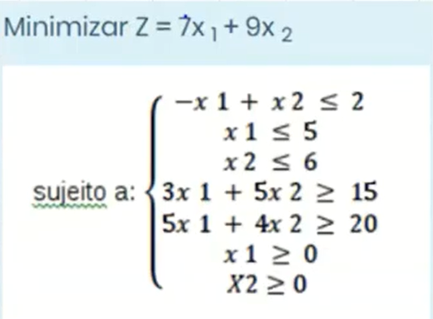
x1 | 3.0769230769
x2 | 1.1538461538
Funcao objetiva | 31.923076923

Restrições técnicas |  | -1.9230769231 | <= | 2
 |  | 3.0769230769 | <= | 5
 |  | 1.1538461538 | <= | 6
 |  | 15 | >= | 15
 |  | 20 | >= | 20

Restrições de n negatividade |  | 3.0769230769 | >= | 0
 |  | 1.1538461538 | >= | 0

